问题清单
序号 | 时间 | 模块 | 描述 | 负责人 | 状态 | 计划完成时间 | 备注
1 | 20191217 | 裁剪计划 | 选择组别后，组员没有带出来。 | 李英本 | 完成 | 20191217
2 | 20191217 | 裁剪表 | 本次换片没有带出来 | 李英本 | 完成 | 20191217
3 | 20191217 | 查询工单 | 查询工单，某个工单添加了三行，但是裁剪计划只看到一行。 说明：一个工单能添加多行的原因是工单数量很大时，要分配给不同的人员裁剪。 | 李英本 | 完成 | 20191217
4 | 20191217 | 扫码页 | 解析扫码时，增加判断布批号是否一致。不一致时弹出“布批号必须一致”。 | 李帅 | 完成 | 20191217
5 | 20191217 | 扫码页 | 点击“保存”按钮，提示“服务器异常，请稍后重试”。 | 李英本 | 完成 | 20191217
6 | 20191217 | 裁剪计划 | 版号根据《电脑版布料用量》里的“产品编码”匹配“板型编号”。目前还需要手选。 | 李英本 | 完成 | 20191217
7 | 20191217 | 裁剪计划 | 没有选择组别、主/辅/补，也能保存。要先选择后才能保存。 | 李英本 | 完成 | 20191217
7 | 20191217 | 裁剪表 | 本次换片带过来的数字跟裁剪计划不一致。（工单号4B-9714，产品编码GR40-T004-757-05-G02） | 李英本 | 完成 | 20191217
8 | 20191217 | 扫码页 | 保存后，弹出“布是否拉完”，选择“否”，理论长度没有更新。 | 李英本、李帅 | 完成 | 20191220
9 | 20191217 | 裁剪表 | 扫码页返回到裁剪表，最大可裁剪数量、最大可换片数量、本次可裁剪数量、本次可换片数量要更新。 | 李英本、李帅 | 完成 | 20191222
10 | 20191217 | 裁剪计划 | 保存裁剪计划时，要判断：同一个加工单+产品编码，计划数量之和<=工单数据。 | 李英本 | 进行中 | 20191220
11 | 20191218 | 扫码页 | FNA40GRA02,4000RA9B04E1R1T19127L2A01,9B04L1,1.55.接口报错了，获取不到理论长度，程序就不会往下走，还没有到解析那里呢 | 李英本 | 完成 | 20191218
12 | 20191218 | 扫码页 | 扫码后，如果这个卷在布头表中，需要把关联的其它所有卷数据都取出来。（作用：优先使用布头）。 | 李英本 | 完成 | 20191218 | 新增逻辑。之前的逻辑，只判断当前卷号。
13 | 20191218 | 扫码页 | 要考虑怎么回到上一次的扫码状态。 | 李英本 | 新需求 | 20191219 | 新增逻辑。问题同19.
14 | 20191219 | 扫码页 | 比如扫FNA40GRA02-1，卷号4000RA9B04E1R1T19127L2A01，得到理论长度530. 扫FNA40GRA02-2的第一个条码，卷号4000RA9B04E1R1T19127L2A01。得到理论长度也为530. 请确认数据是否正确。 | 李英本 | 取消 | 20191219 | 测试数据的问题。
15 | 20191219 | 扫码页 | 弹出对话框：“是否继续拉布”。选择“否”，弹出对话框“布料是否用完？“。不管选择“是”“否”，都要跳转到“未完成输入界面”，即跳转到裁剪表页面。目前的情况是，没有跳转到“未完成输入界面”，仍然保留在扫码页。 | 李英本 | 完成 | 20191219
16 | 20191219 | 扫码页 | 在删除布卷时，弹出“选中的布卷是否用完、布头、报废？”。下面的选项要有“用完”、“布头”、“报废”。布头和报废是两种类型，不能放在一起。下次进来，只读“布头”这个类型，而不读“报废”这个类型。 | 李帅 | 完成 | 20191219
17 | 20191219 | 裁剪表 | 裁剪表新增“主、辅、补”字段。 | 李帅 | 进行中 | 20191220
18 | 20191219 | 扫码页 | 1、删除布卷时选择“用完”，要把该布卷保存到布头表，布卷类型是“用完”。 2、保存时，提示“布料是否用完?"，选择”是“后，要把要把该布卷保存到布头表，布卷类型是“用完”。 3、读取布头表时，只读取类型是“布头”的布卷。如是是“用完”或“报废”类型，则该布卷不能加载，提示“该布卷已用完”或“该布卷已报废”。 | 李帅 | 完成 | 20191220 | 新增“用完”类型。
19 | 20191220 | 裁剪表 | 裁剪表选中裁剪计划后，进入扫码界面进行扫码。 扫码结束，返回到裁剪表，裁剪表只显示刚才选中的裁剪计划。这个时候整个页面的数据都不能改变，只能点击“提交”按钮。 点击"提交”按钮后，重新读取裁剪计划数据，更新裁剪表。 如果没有点击“提交”按钮，则页面数据不能改变，也不能再跳转到“扫码页面“。 裁剪表初始化时，如果有未提交的数据，则先读取未提交的数据。如果没有未提交的数据，则读取裁剪计划。 | 李英本、李帅 | 完成 | 20191222 | 对现有页面逻辑影响太大。建议后面优化。
 | 20191224 | 扫码界面 | 当输入拉布次数并计算的出的拉布件数>最大允许裁剪数量（最大允许裁剪数量=[Roundup((本次裁剪数量+本次换片数量）/版型分组件数)+系数]*版型分组件数）时，提示用户裁剪数量大于最大允许裁剪数量，请检查拉布次数是否正确，并返回到扫码输入的界面，当前数据不进行保存，员工修正数据后点击保存再进行检查并保存 | 李英本 | 进行中
 | 20191224 | 扫码界面 | 当输入拉布次数并计算出理论长度时， 1，检查实际长度>理论长度+差异系数时，提示用户：拉布长度超出理论长度太多，请检查数据是否正确，如果点"是"，则保存对应的记录。如果点“否”则返回到扫码界面输入界面，员工修正数据后点击保存后再进行检查保存。 2、当员工点击该布料用完时:计算理论长度<理论长度-差异系数时 ，提示实际长度小于理论长度，请检查数据是否正确，点击“是” 则进行保存，点击“否”则返回之前的页面进行修正数据。 3、当员工删除该卷时：计算理论长度<理论长度-差异系数时 ，提示实际长度小于理论长度，请确认是否用完？点击“是”则删除该卷，并记录对应信息。点击“否”则返回当前扫码界面。 | 李英本 | 进行中 |  | 新增逻辑
 | 20191225 | 任务 | 任务详情里面的这几个有问题，版型，本次裁剪，本次换片，版型件数 在总计这行不是把前面的都加总 而是和上面的值是一致的，剩余可裁剪数应该取最后一个的数量，在这个数据中剩余可裁剪数量应该是0 | 李英本 | 进行中
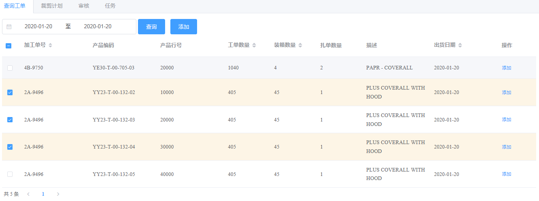
 | 20191225 | 查询工单 | 2A-9496几行记录无法添加到计划，在裁剪计划中没有这个工单，但是其他的工单可以添加， | 李英本 | 进行中

